Лист1
UAT- тестирование – это когда готовый продукт тестируется ограниченным кругом пользователей. В своей таблице я приложил case из UseCase диаграммы.
Интерфейс | Идентификатор | Описание | Шаги | Входные данные | Ожидаемый результат
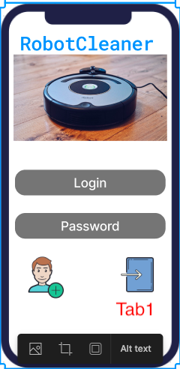 | Tab1 | Вход пользователя в приложение, при успешной авторизации | Ввод Login и Password указанный при регистрации | Login – user Password - user | При успешной авторизации пользователь будет перенаправлен в список устройств/ поиска устройств, если же нет,то выйдет «ошибка ввода логина или пароля»
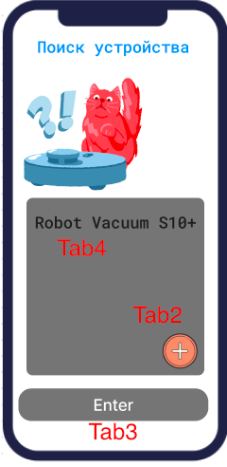 | Tab2 | Добавление устройства - поиск по Wifi/Bluetooth | Нажатие кнопки "плюс" |  | Переход в экран добавления устройства
 | Tab3 | Переход на другой экран настроек приложения - список добавленных устройств | Нажатие кнопки "Enter" |  | Переход на экран со списком добавленых устройств
 | Tab4
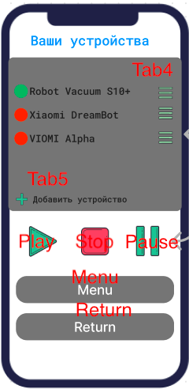 | Tab4 | Переход в меню настройки устройства | Нажатие кнопки |  | Переход на экран настройки устройства
 | Tab5 | Добавление нового устройства/ поиск нового устройства | Нажатие кнопки"+Добавление устройства" |  | Переход на экран добавления нового устройства
 | Play | Включить все устройства | Нажатие кнопки "Play" |  | Включатся все устройства
 | Stop | Остановка всех устройств | Нажатие кнопки "Stop" |  | Остановка всех устройств
 | Pause | Поставить на паузу все устройства | Нажатие кнопки "Pause" |  | Все устройства встанут на паузу
 | Menu | Переход в Меню настройки приложения | Нажатие кнопки "Menu" |  | Переход на экран настройки приложения
 | Return | Возврат назад | Нажатие кнопки "Return" |  | Возврат в меню назад
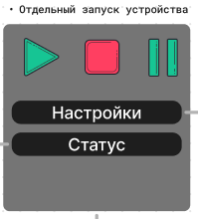 | Play | Включить устройство | Нажатие кнопки "Play" |  | Включится выбраное устройства
 | Stop | Остановка устройства | Нажатие кнопки "Stop" |  | Выключится выбраное устройства
 | Pause | Поставить на паузу устройство | Нажатие кнопки "Pause" |  | Встанет на паузу выбраное устройства
 | Настройки | Настройки выбранного устройства | Нажатие кнопки "Настройки" |  | Переход в настройки выбранного устройства
 | Статус | Статус работы выбранного устройства | Нажатие кнопки "Статус" |  | Переход на экран состояния устройства, заряд, наполненность лотка
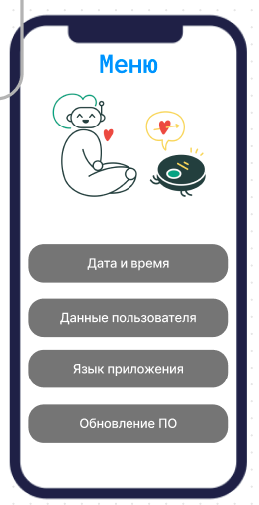 | Дата и время | Настройка даты и времени приложения | Нажатие кнопки "Дата и время" |  | Переход на экран настройки даты и времени
 | Данные пользователя | Настройка данныхпользователя - имя, логин, пароль, email, телефон | Нажатие кнопки "Данные пользователя" |  | Переход на экран настроек данных пользователя
 | Язык | Настройка языка приложения | Нажатие кнопки "Язык приложения" |  | Переход на экран настроек языка приложения
 | Обновление ПО | Обновление программного обеспечения приложения | Нажатие кнопки "Обновление ПО" |  | Переход на экран обновления приложения
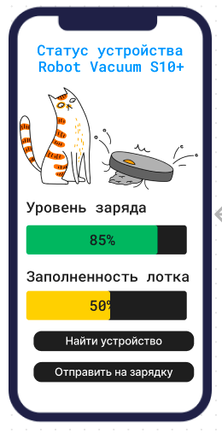 | Найти устройство | Поиск устройства | Нажатие кнопки "Найти устройство" |  | Начнется поиск устройства, само устройство издаст запрограммированный звук
 | Отправить на зарядку | Отправить устройство на зарядку заранее | Нажатие кнопки "Отправить на зарядку" |  | Устройство закончит уборку, начнет искать базу для зарядки
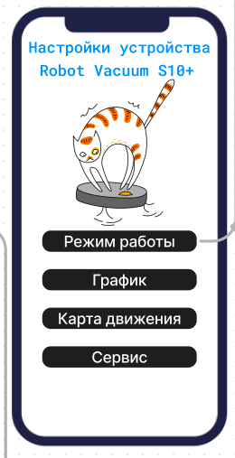 | Режим работы | Выбрать режим работы устройства - тип уборки | Нажатие кнопки "Режим работы" |  | Переход на экран настройки режимов работы устройства - выбор уборки, звука и тд
 | График | Настроить график работы устройства | Нажатие кнопки "График" |  | Переход на экран настройки графика работы/ расписания
 | Карта движения | Настройка карты движения | Нажатие кнопки "Карта движения" |  | Переход на экран настройки карты движения/сканирования квартиры
 | Сервис | Диагностика устройства | Нажатие кнопки "Сервис" |  | Переход на экран диагностики устройства
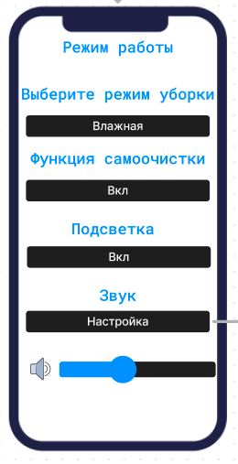 | Выберите режим уборки | Выбрать режим работы устройства - тип уборки | Нажатие кнопки с типом уборки |  | Всплывающее окно выбора уборки
 | Функция самоочиски | Выбрать фунцию самоочиски | Нажатие кнопки вкл/выкл |  | Всплывающее окно включения функции самоочистки
 | Подсветка | Выбрать фунцию подсветки | Нажатие кнопки вкл/выкл |  | Всплывающее окно включения подсветки
 | Звук | Переход в Меню настройки звука | Нажатие кнопки "Настройка" |  | Переход в меню настроек звука
 | Бегунок звука | Регуллировка звука | Передвижение ползунка слева направо |  | Передвигая бегунок регуллируется уровень звука устройства
E2E-тестирование: тестирование каждой системы на работоспособность.
№ п/п | Вызываемый метод |  |  | Ожидаемый результат
1 | checkAutorization() |  |  | Происходит проверка введеных данных пользователя с данными которые хранятся в БД. Возвращве true либо false взависимости от результата
2 | createAutorization() |  |  | Создание нового пользователя/регистрация, внесене в БД
3 | deleteAutorization() |  |  | Удаление данных из БД о данном пользователе
4 | addRobot() |  |  | Добавление нового устройства
5 | updateRobot() |  |  | Обновление данных в БД о устройстве
6 | deleteRobot() |  |  | Удаление данных из БД о данном устройстве
7 | upgradeRobot() |  |  | Обновление программного обеспечения устройства
8 | checkUpgradeRobot() |  |  | Проверка наличия обновления для устройства
9 | сreateGroup() |  |  | Создание группы пользователей для работы с устройством
10 | deleteGroup() |  |  | Удаление группы пользователей
11 | updateGroup() |  |  | Обновить группу пользователей
12 | createShedule() |  |  | Создание расписания работы устройства
13 | updateShedule() |  |  | Обновление расписания работы устройства
14 | deleteShedule() |  |  | Удаления расписания работы устройства

